WT 03001
University | Ecole Centrale de Lyon |  |  |  |  | Back to BOM |  |  | Car # | 81 |  | Part Cost | $52.73
System | Wheels & Tires |  | FileLink1 | Drawing |  |  |  |  |  |  |  | Qty | 1
Assembly | Rear Hubs |  | FileLink2 |  |  |  |  |  | FileLink1
Part | Rear Hub |  | FileLink3 |  |  |  |  |  | FileLink2 |  |  | Extended Cost | $52.73
P/N Base | WT 03001 |  |  |  |  |  |  |  | FileLink3
Suffix | AA
Details | Main part of the assembly

ItemOrder | Material | Use | UnitCost | Size1 | Unit1 | Size2 | Unit2 | Area Name | Area | Length | Density | Quantity | Sub Total
10 | Aluminium, Premium |  | $4.20 | 2.87 | kg |  |  | round area, 130mm diameter | 0.013 | 0.080 | 2,712 | 1.00 | $12.06
 |  |  |  |  |  |  |  |  |  |  |  | Sub Total | $12.06
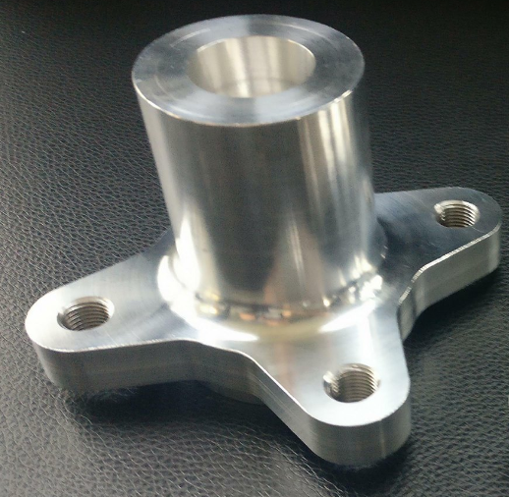
ItemOrder | Process | Use | UnitCost | Unit | Quantity | Multiplier | Mult. Val. | Sub Total
10 | Machining Setup, Install and Remove | Setup for turning | $1.30 | Unit | 1 |  | 1 | $1.30
20 | Machining | Turning | $0.04 | cm^3 | 652.3 | Material - Aluminium | 1 | $26.09
30 | Machining Setup, Change | Change the turning setup | $0.65 | Unit | 1 |  | 1 | $0.65
40 | Machining | Turning | $0.04 | cm^3 | 63.5 | Material - Aluminium | 1 | $2.54
50 | Machining Setup, Install and Remove |  | $1.30 | Unit | 1 |  | 1 | $1.30
60 | Machining | Milling | $0.04 | cm^3 | 149 | Material - Aluminium | 1 | $5.96
70 | Machining Setup, Change |  | $0.65 | Unit | 1 |  | 1 | $0.65
80 | Threading, Internal (machining) | For wheel studs | $0.10 | cm | 6 | Material - Aluminium | 1 | $0.60
100 | EDM - Wire | For tripod housing | $0.20 | cm | 7.9 | Material - Aluminium | 1 | $1.58
 |  |  |  |  |  |  | Sub Total | $40.67

WT 03001 Drawing
Drawing part : | WT 03001

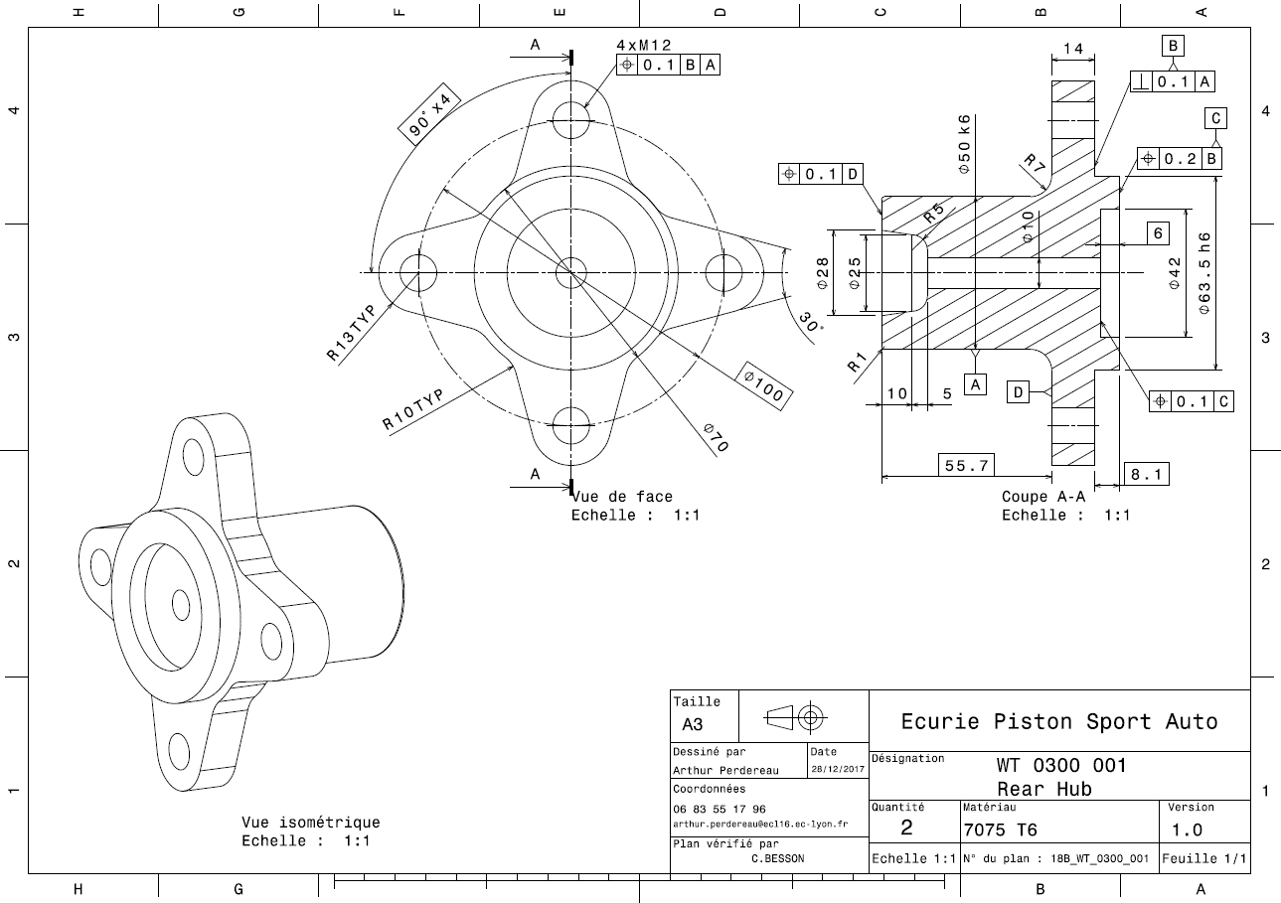

Comment : Drawing before the EDM process for spline at the center

WT 03002
University | Ecole Centrale de Lyon |  |  |  |  | Back to BOM |  |  | Car # | 81 |  | Part Cost | $3.97
System | Wheels & Tires |  | FileLink1 | Drawing |  |  |  |  |  |  |  | Qty | 1
Assembly | Rear Hubs |  | FileLink2 |  |  |  |  |  | FileLink1
Part | Wheel bearing spacer |  | FileLink3 |  |  |  |  |  | FileLink2 |  |  | Extended Cost | $3.97
P/N Base | WT 03002 |  |  |  |  |  |  |  | FileLink3
Suffix | AA
Details | Part to let a space beetween the hub and the first bearing

ItemOrder | Material | Use | UnitCost | Size1 | Unit1 | Size2 | Unit2 | Area Name | Area | Length | Density | Quantity | Sub Total
10 | Aluminium, Premium |  | $4.20 | 0.16 | kg |  |  | round area, 55mm diameter | 0.004 | 0.014 | 2,712 | 1.00 | $0.67
 |  |  |  |  |  |  |  |  |  |  |  | Sub Total | $0.67

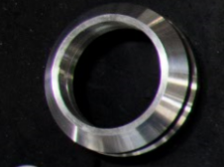
ItemOrder | Process | Use | UnitCost | Unit | Quantity | Multiplier | Mult. Val. | Sub Total
10 | Machining Setup, Install and Remove | Setup for turning | $1.30 | Unit | 1 |  | 1 | $1.30
20 | Machining | Turning | $0.04 | cm^3 | 28.3 | Material - Aluminium | 1 | $1.13
30 | Machining Setup, Change | Change the turning setup | $0.65 | Unit | 1 |  | 1 | $0.65
40 | Machining | Turning | $0.04 | cm^3 | 5.5 | Material - Aluminium | 1 | $0.22
 |  |  |  |  |  |  | Sub Total | $3.30

WT 03002 Drawing
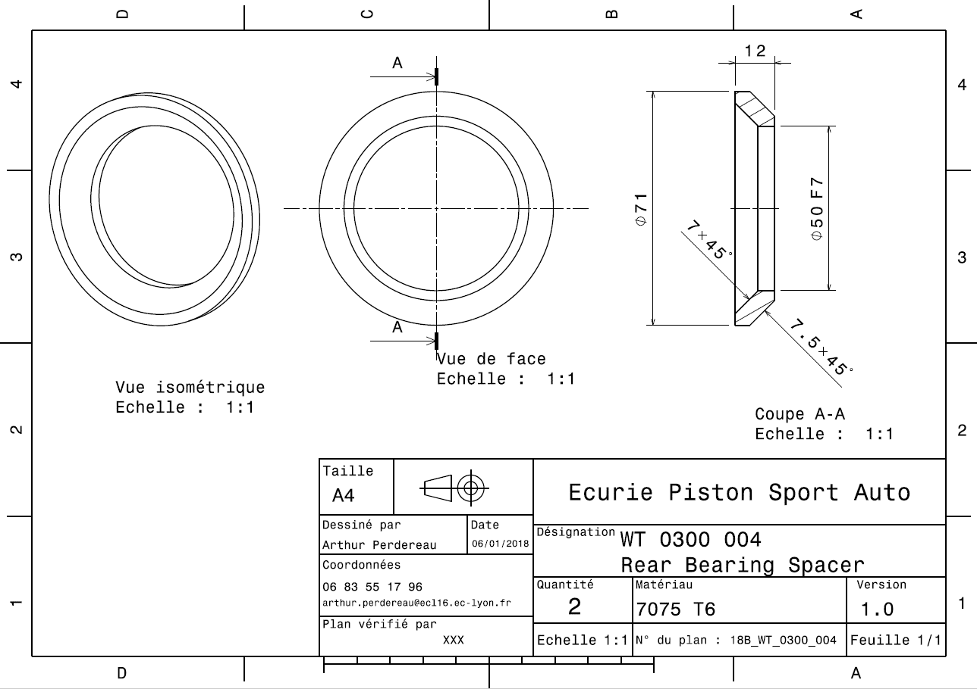
Drawing part : | WT 03002

WT 03003
University | Ecole Centrale de Lyon |  |  |  |  | Back to BOM |  |  | Car # | 81 |  | Part Cost | $22.32
System | Wheels & Tires |  | FileLink1 | Drawing |  |  |  |  |  |  |  | Qty | 1
Assembly | Rear Hubs |  | FileLink2 |  |  |  |  |  | FileLink1
Part | Rear Wheel Spacer |  | FileLink3 |  |  |  |  |  | FileLink2 |  |  | Extended Cost | $22.32
P/N Base | WT 03003 |  |  |  |  |  |  |  | FileLink3
Suffix | AA
Details | Part to position the wheel on the good position relative to the hub and upright assembly

ItemOrder | Material | Use | UnitCost | Size1 | Unit1 | Size2 | Unit2 | Area Name | Area | Length | Density | Quantity | Sub Total
10 | Aluminium, Premium |  | $4.20 | 0.86 | kg |  |  | round area, 130mm diameter | 0.013 | 0.024 | 2,712 | 1.00 | $3.63
 |  |  |  |  |  |  |  |  |  |  |  | Sub Total | $3.63

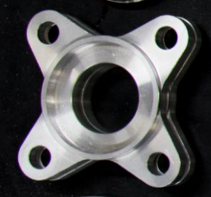
ItemOrder | Process | Use | UnitCost | Unit | Quantity | Multiplier | Mult. Val. | Sub Total
10 | Machining Setup, Install and Remove | Setup for turning | $1.30 | Unit | 1 |  | 1 | $1.30
20 | Machining | Turning | $0.04 | cm^3 | 135 | Material - Aluminium | 1 | $5.40
30 | Machining Setup, Change | Change the turning setup | $0.65 | Unit | 1 |  | 1 | $0.65
40 | Machining | Turning | $0.04 | cm^3 | 102 | Material - Aluminium | 1 | $4.08
50 | Machining Setup, Install and Remove |  | $1.30 | Unit | 1 |  | 1 | $1.30
60 | Machining | Milling | $0.04 | cm^3 | 149 | Material - Aluminium | 1 | $5.96
 |  |  |  |  |  |  | Sub Total | $18.69

WT 03003 Drawing
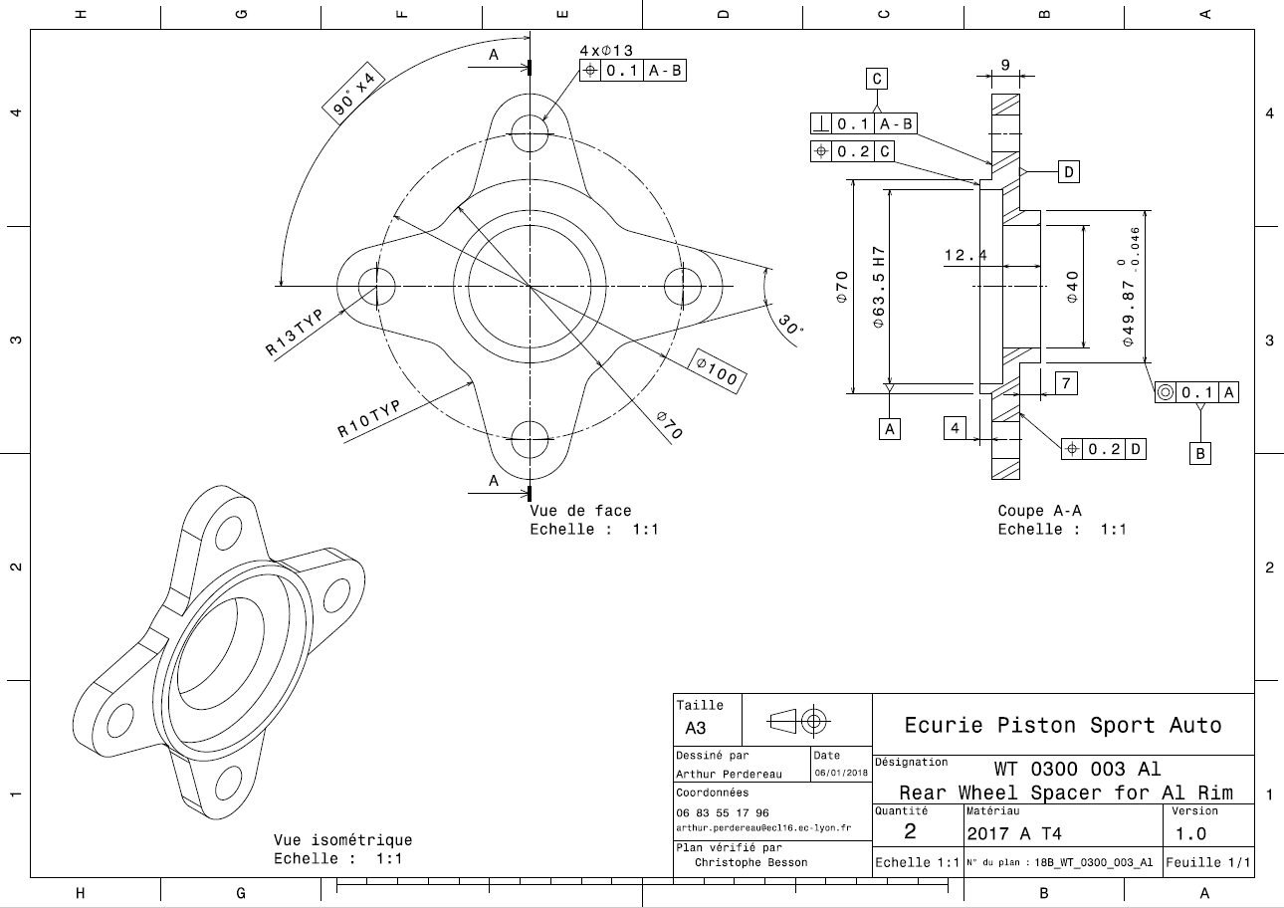
Drawing part : | WT 03003

WT 03004
University | Ecole Centrale de Lyon |  |  |  |  | Back to BOM |  |  | Car # | 81 |  | Part Cost | $3.90
System | Wheels & Tires |  | FileLink1 | Drawing |  |  |  |  |  |  |  | Qty | 1
Assembly | Rear Hubs |  | FileLink2 |  |  |  |  |  | FileLink1
Part | Tripod housing spacer |  | FileLink3 |  |  |  |  |  | FileLink2 |  |  | Extended Cost | $3.90
P/N Base | WT 03004 |  |  |  |  |  |  |  | FileLink3
Suffix | AA
Details | Part to allow the tripod housing to be used as locknut to prestress the bearings. Also used to separate the speedsensor disc from the upright

ItemOrder | Material | Use | UnitCost | Size1 | Unit1 | Size2 | Unit2 | Area Name | Area | Length | Density | Quantity | Sub Total
10 | Aluminium, Premium |  | $4.20 | 0.16 | kg |  |  | round area, 130mm diameter | 0.003 | 0.022 | 2,712 | 1.00 | $0.66
 |  |  |  |  |  |  |  |  |  |  |  | Sub Total | $0.66

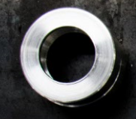
ItemOrder | Process | Use | UnitCost | Unit | Quantity | Multiplier | Mult. Val. | Sub Total
10 | Machining Setup, Install and Remove | Setup for turning | $1.30 | Unit | 1 |  | 1 | $1.30
20 | Machining | Turning | $0.04 | cm^3 | 27.7 | Material - Aluminium | 1 | $1.11
30 | Machining Setup, Change | Change the turning setup | $0.65 | Unit | 1 |  | 1 | $0.65
40 | Machining | Turning | $0.04 | cm^3 | 4.6 | Material - Aluminium | 1 | $0.18
 |  |  |  |  |  |  | Sub Total | $3.24

WT 03004 Drawing
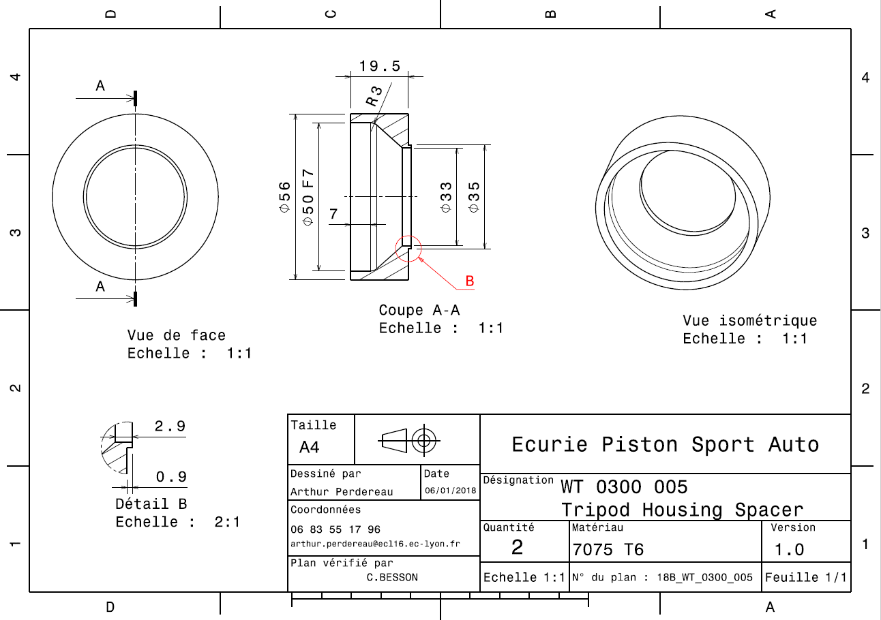
Drawing part : | WT 03004

WT 03005
University | Ecole Centrale de Lyon |  |  |  |  | Back to BOM |  |  | Car # | 81 |  | Part Cost | $3.23
System | Wheels & Tires |  | FileLink1 | Drawing |  |  |  |  |  |  |  | Qty | 1
Assembly | Rear Hubs |  | FileLink2 |  |  |  |  |  | FileLink1
Part | Speed Sensor Disc |  | FileLink3 |  |  |  |  |  | FileLink2 |  |  | Extended Cost | $3.23
P/N Base | WT 03005 |  |  |  |  |  |  |  | FileLink3
Suffix | AA
Details | Disc use in combination with a sensor to obtain the speed of a wheel

ItemOrder | Material | Use | UnitCost | Size1 | Unit1 | Size2 | Unit2 | Area Name | Area | Length | Density | Quantity | Sub Total
10 | Steel, Mild |  | $2.25 | 0.15 | kg |  |  | rectangular area, 160mm*160mm | 0.020 | 0.001 | 7,850 | 1.00 | $0.35
 |  |  |  |  |  |  |  |  |  |  |  | Sub Total | $0.35

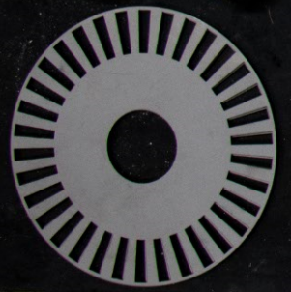
ItemOrder | Process | Use | UnitCost | Unit | Quantity | Multiplier | Mult. Val. | Sub Total
10 | Machining Setup, Install and Remove | Setup for turning | $1.30 | Unit | 1 | one setup for 2 pieces | 0.5 | $0.65
20 | Laser cut |  | $0.01 | cm | 223 |  | 1 | $2.23
 |  |  |  |  |  |  | Sub Total | $2.88

WT 03005 Drawing
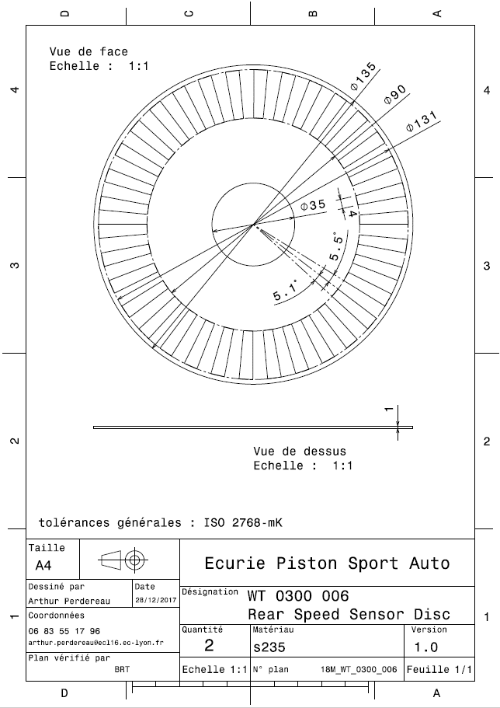
Drawing part : | WT 03005

